Lastschema
Sdggmrs "T2000" (lång) - Flit 31
Green Cargo 31-74- 4955 000 – 31-74-4955 149
Cargo Net 33-76-4955 001 – 33-76-4955 475

Höjd ct-fäste
Draginrättning
 | Axellast (ton) |  |  |  | Axellast (ton) |  |  |  |  | Axellast (ton)
 | 5.7 |  |  |  | 6.4 |  |  |  |  | 5.6
Buffert

Understöd/stödbock skall användas vid 40 fot
Understöd/stödbock skall användas vid 40 fot

Skjutbart ct-fäste
Skjutbart ct-fäste
Skjutbart ct-fäste
Skjutbart ct-fäste
Längdkoder symetrisk
20=20´ð6058 mm
21=6250 mm
22=7150 mm
23=7450 mm
24=7820 mm
20´ Ct
20 Växelflak
24
20´ Ct
20 Växelflak
24
20´ Ct
20 Växelflak
24
20´ Ct
20 Växelflak
24
 |  | Vikt (ton) |  | Vikt (ton) |  | (ton) |  |  | (ton)

Längdkoder symetrisk
40=40´ð12192 mm
42=12500 mm
44=13100 mm
45=45´ð13716mm
40´ & 45´Ct
40
45
Understöd skall användas vid 40 fot
40´ & 45´Ct
40
45
Understöd skall användas vid 40 fot
 |  |  | Vikt (ton) |  |  |  |  | Vikt (ton)

Längdkoder osymetrisk
91=12500 mm
94=12750 mm
95=13200 mm
96=13600 mm
97=14040 mm
Understöd skall användas vid 40 fot
91
97
91
97
Understöd skall användas vid 40 fot
OBS! Riktning
Största överhänget
OBS! Riktning
Största överhänget
 |  |  | Vikt (ton) |  |  |  |  | Vikt (ton)

 | Axelläge |  | Vikt (ton) |  |  | Axelläge |  | Vikt (ton)
 | 8100 | mm |  |  |  | 8100 | mm

 | Axelläge = | Avståndet kingpin till mittenaxeln på treaxliga trailer och avståndet kingpin till bakre axeln på tvåaxliga trailer.
 |  | Avståndet kan variera mellan 7300 och 8100 mm.

Stöd 1
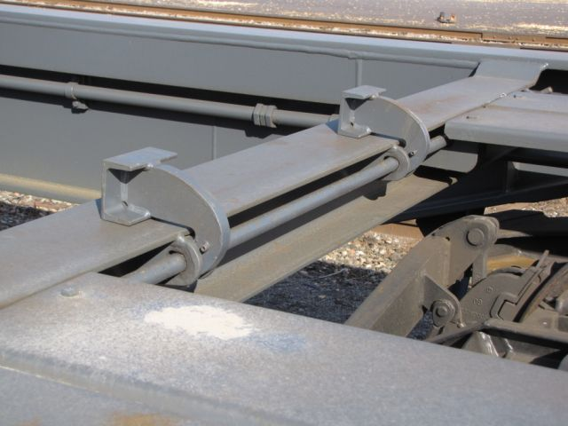

Stöd 2
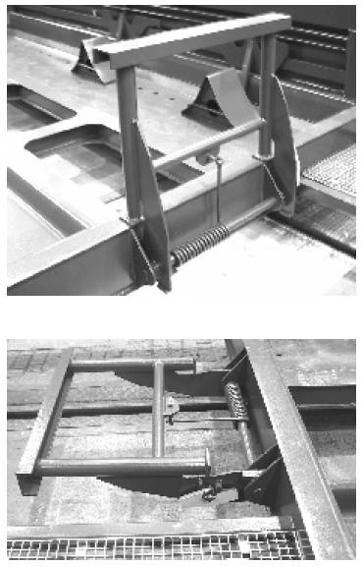

Stöd 3
